Hoja1
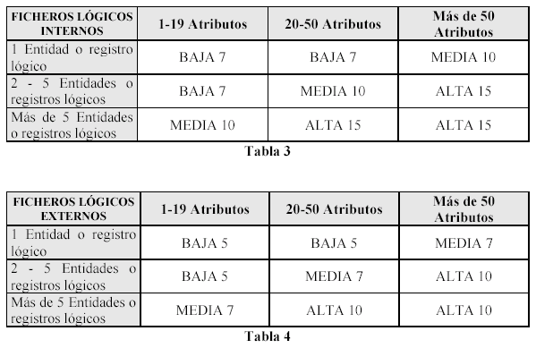
 |  |  |  |  |  |  | Valor del Factor | Influencia en el Sistema (Excepto el factor 10) | % que afecta o es requerido por la aplicación
 |  |  |  |  |  |  | 0 | Ninguna | 0%
 |  |  |  |  |  |  | 1 | Insignificante | 1-20%

 |  |  |  |  |  |  | 2 | Moderada | 21-40%
 |  |  |  |  |  |  | 3 | Media | 41-60%
 |  |  |  |  |  |  | 4 | Significativa | 61-80%
 |  |  |  |  |  |  | 5 | Fuerte | 81-100%

Procesos |  |  |  |  | * TANTO PARA INGRESO,MODIFICACION y ELIMINACION SE CONSIDERA UN ATRIBUTO MÁS QUE REPRESENTA EL MENSAJE DE ERROR.
Tipo | Nombre | Atributos | Ficheros accedidos | Clasificacion de Complejidad | *PARA ELIMINAR DATOS CONSIDERO SOLO USAR EL NRO.PACIENTE POR EJEMPLO
EI | Ingreso de datos del paciente | 4 | 1 | BAJA |  |  | Nº de Factor | Factor | Valor (0 a 5)
EI | Modificacion de datos del paciente | 4 | 1 | BAJA |  |  | 1 | Comunicación de Datos | 4
EI | Eliminación de datos del paciente | 2 | 1 | BAJA |  |  | 2 | Proceso Distribuido | 0
EI | Ingreso de datos del médico | 5 | 1 | BAJA |  |  | 3 | Objetivos de Rendimiento | 3
EI | Modificacion de datos del médico | 5 | 1 | BAJA |  |  | 4 | Configuración de Explotación Compartida | 3
EI | Eliminación de datos del médico | 2 | 1 | BAJA |  |  | 5 | Tasa de transacciones | 2
EI | Ingreso de datos de cita | 9 | 3 | ALTA |  |  | 6 | Entrada de Datos en Línea | 1
EI | Modificación de datos de cita | 9 | 3 | ALTA |  |  | 7 | Eficiencia con el Usuario Final | 3
EI | Eliminación de datos de cita | 2 | 1 | BAJA |  |  | 8 | Actualizaciones en Línea | 2
EO | Listado de citas | 8 | 3 | MEDIA | *No hay mensajes de error. |  | 9 | Lógica de Proceso Interno Compleja | 0
EQ | Consulta de datos de paciente | E: 2 | S: 3 | E: 1 |S: 1 | BAJA | *Se considera +1 en la entrada x mensaje de error |  | 10 | Reusabilidad del Código | 0
EQ | Consulta de datos de médico | E: 2 | S: 4 | E: 1 |S: 1 | BAJA | *Se considera +1 en la entrada x mensaje de error |  | 11 | Conversión e Instalación contempladas | 0
* EL "listado de citas" una salida externa ya que posee datos derivados como "total de citas" |  |  |  |  |  |  | 12 | Facilidad de Operación | 4
 |  |  |  |  |  |  | 13 | Instalaciones Múltiples | 3
Grupos de datos |  |  |  |  |  |  | 14 | Facilidad de Cambios | 3
Tipo | Nombre | Atributos | Registros logicos | Clasificacion de Complejidad |  |  |  | Ajuste de Complejidad Técnica | 28
ILF | medicos | 4 | 1 | BAJA
ILF | pacientes | 3 | 1 | BAJA
ILF | citas | 5 | 1 | BAJA
ELF | Errores | 2 | 1 | BAJA
ELF | Ayuda.txt | 2 | 1 | BAJA

 |  | Parámetro | Complejidad | Peso | Cantidad | Total (peso*complejidad)
 |  | EI | BAJA | 3 | 7 | 21
 |  |  | MEDIA | 4 | 0 | 0
 |  |  | ALTA | 6 | 2 | 12
 |  | EO | BAJA | 4 | 0 | 0
 |  |  | MEDIA | 5 | 1 | 5
 |  |  | ALTA | 7 | 0 | 0
 |  | EQ | BAJA | 3 | 2 | 6
 |  |  | MEDIA | 4 | 0 | 0
 |  |  | ALTA | 6 | 0 | 0
 |  | ILF | BAJA | 7 | 3 | 21
 |  |  | MEDIA | 10 | 0 | 0
 |  |  | ALTA | 15 | 0 | 0
 |  | ELF | BAJA | 5 | 2 | 10
 |  |  | MEDIA | 7 | 0 | 0
 |  |  | ALTA | 10 | 0 | 0
 |  | PFSA: |  |  |  | 75
 |  | PFA: |  |  |  | 69.75

